Graphique 1
Graphique 1 – Nombre d'individus en contrat saisonnier en zone de montagne entre les saisons 2019-2020 et 2020-2021, tous secteurs

 |  | Décembre |  | Janvier |  | Février |  | Mars |  | Nombre moyen de saisonniers décembre-mars
 |  | 2019-2020 | 2020-2021 | 2019-2020 | 2020-2021 | 2019-2020 | 2020-2021 | 2019-2020 | 2020-2021 | 2019-2020 | 2020-2021
 | Nombre de saisonniers | 55939 | 8766 | 57982 | 6248 | 60642 | 8312 | 29940 | 8042 | 58335 | 24612.5
 | Dont au moins 1h d'activité partielle | 51 | 14447 | 303 | 17913 | 283 | 17335 | 28200 | 17387
 |  | 55990 | 23213 | 58285 | 24161 | 60925 | 25647 | 58140 | 25429

 | Nombre de saisonniers | Dont au moins 1h d'activité partielle
2019-2020 | 55939 | 51
2020-2021 | 8766 | 14447
2019-2020 | 57982 | 303
2020-2021 | 6248 | 17913
2019-2020 | 60642 | 283
2020-2021 | 8312 | 17335
2019-2020 | 29940 | 28200
2020-2021 | 8042 | 17387
2019-2020 | 58335
2020-2021 | 24612.5

 |  |  | Lecture : 58 000 saisonniers ont exercé dans les zones de montagnes en janvier 2020. Champ : contrats en cours dans le secteur privé, France hors Mayotte, hors agriculture, hors salariés des particuliers employeurs. Source : DSN, calculs Dares.

Graphique 2
Graphique 2 – Nombre d'individus en contrat saisonnier en zone de montagne entre les saisons 2019-2020 et 2020-2021, par secteur

 |  | Remontées mécaniques |  | Hébergement-restauration
 |  | 2019-2020 | 2020-2021 | 2019-2020 | 2020-2021
 | Nombre de saisonniers | 7639.5 | 1226.5 | 25163.5 | 1310
 | Dont au moins 1h d'activité partielle | 1484 | 6199.75 | 3541.25 | 5687.25

 |  |  |  |  |  | Lecture : en moyenne, plus de 9 000 saisonniers ont exercé dans le secteur des remontées mécaniques durant la saison 2019-2020. Champ : contrats en cours dans le secteur privé, France hors Mayotte, hors agriculture, hors salariés des particuliers employeurs. Source : DSN, calculs Dares.

Carte 1
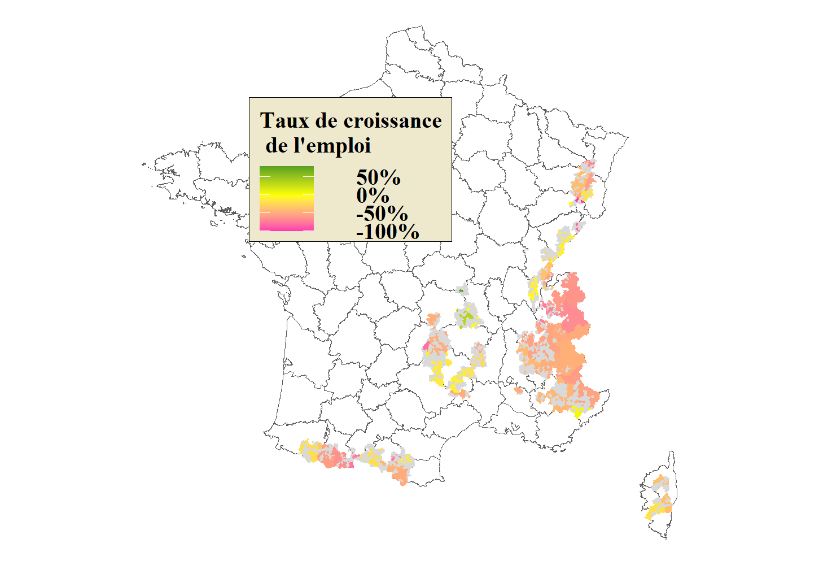
 | Code INSEE | Taux de croissance de l'emploi | Arrondissement | Figure 1 – Taux de croissance de l'emploi saisonnier
1 | 01006 | NA | 11
2 | 01011 | NA | 14
3 | 01012 | -0.0526315789473684 | 11
4 | 01014 | -0.1 | 14
5 | 01015 | NA | 11
6 | 01019 | NA | 11
7 | 01031 | NA | 14
8 | 01035 | NA | 14
9 | 01036 | NA | 11
10 | 01051 | NA | 14
11 | 01060 | NA | 14
12 | 01063 | NA | 14
13 | 01066 | NA | 11
14 | 01067 | NA | 14
15 | 01079 | NA | 11
16 | 01080 | -0.0526315789473684 | 11
17 | 01087 | -0.1 | 14
18 | 01100 | NA | 11
19 | 01101 | NA | 14
20 | 01104 | NA | 13
21 | 01109 | -0.53006088283105 | 13
22 | 01110 | NA | 11 | Note : les communes grisées correspondent aux communes visées par le décret n° 2020-1 770 et où n'ont pas été recensés de travailleurs saisonniers sur au moins une des deux saisons étudiées. Champ : contrats en cours dans le secteur privé, France hors Mayotte, hors agriculture, hors salariés des particuliers employeurs. Source : DSN, calculs Dares.
23 | 01112 | NA | 14
24 | 01116 | NA | 11
25 | 01117 | NA | 11
26 | 01121 | NA | 11
27 | 01135 | -0.53006088283105 | 13
28 | 01143 | -0.53006088283105 | 13
29 | 01148 | NA | 14
30 | 01152 | NA | 14
31 | 01153 | -0.53006088283105 | 13
32 | 01155 | -0.0526315789473684 | 11
33 | 01158 | NA | 13
34 | 01170 | NA | 14
35 | 01171 | NA | 14
36 | 01173 | -0.53006088283105 | 13
37 | 01181 | NA | 14
38 | 01185 | -0.0526315789473684 | 11
39 | 01187 | -0.0526315789473684 | 11
40 | 01191 | NA | 14
41 | 01192 | -0.1 | 14
42 | 01193 | NA | 11
43 | 01204 | -0.1 | 14
44 | 01206 | NA | 14
45 | 01209 | NA | 13
46 | 01210 | -0.53006088283105 | 13
47 | 01214 | NA | 14
48 | 01228 | -0.1 | 14
49 | 01237 | -0.1 | 14
50 | 01240 | NA | 14
51 | 01247 | -0.53006088283105 | 13
52 | 01265 | -0.1 | 14
53 | 01267 | NA | 14
54 | 01269 | -0.1 | 14
55 | 01274 | NA | 14
56 | 01282 | -0.1 | 14
57 | 01283 | -0.1 | 14
58 | 01286 | NA | 11
59 | 01288 | -0.53006088283105 | 13
60 | 01293 | NA | 14
61 | 01307 | NA | 14
62 | 01310 | NA | 11
63 | 01311 | NA | 11
64 | 01329 | NA | 11
65 | 01330 | NA | 11
66 | 01358 | NA | 11
67 | 01360 | -0.53006088283105 | 13
68 | 01373 | -0.1 | 14
69 | 01392 | NA | 14
70 | 01410 | NA | 14
71 | 01436 | NA | 13
72 | 01441 | NA | 14
73 | 01452 | NA | 11
74 | 01453 | NA | 11
75 | 03006 | NA | 33
76 | 03008 | 0.8 | 33
77 | 03045 | NA | 33
78 | 03050 | NA | 33
79 | 03056 | NA | 33
80 | 03066 | NA | 33
81 | 03068 | NA | 33
82 | 03113 | NA | 33
83 | 03125 | NA | 33
84 | 03139 | NA | 33
85 | 03141 | NA | 33
86 | 03163 | NA | 33
87 | 03165 | 0.8 | 33
88 | 03174 | NA | 33
89 | 03201 | NA | 33
90 | 03224 | NA | 33
91 | 03248 | NA | 33
92 | 04001 | -0.425764679624916 | 43
93 | 04005 | NA | 42
94 | 04006 | -0.431344356578001 | 42
95 | 04007 | NA | 42
96 | 04008 | -0.431344356578001 | 42
97 | 04009 | NA | 43
98 | 04017 | -0.425764679624916 | 43
99 | 04019 | -0.563918757473118 | 41
100 | 04020 | NA | 43
101 | 04021 | NA | 43
102 | 04022 | NA | 42
103 | 04024 | NA | 43
104 | 04025 | -0.431344356578001 | 42
105 | 04028 | -0.425764679624916 | 43
106 | 04030 | NA | 42
107 | 04031 | NA | 43
108 | 04032 | NA | 42
109 | 04033 | -0.563918757473118 | 41
110 | 04036 | NA | 43
111 | 04039 | -0.431344356578001 | 42
112 | 04040 | NA | 43
113 | 04042 | NA | 42
114 | 04043 | NA | 42
115 | 04046 | -0.425764679624916 | 43
116 | 04047 | -0.425764679624916 | 43
117 | 04049 | -0.425764679624916 | 43
118 | 04054 | NA | 43
119 | 04055 | NA | 42
120 | 04058 | NA | 44
121 | 04059 | -0.431344356578001 | 42
122 | 04061 | -0.431344356578001 | 42
123 | 04062 | -0.563918757473118 | 41
124 | 04065 | -0.431034482758621 | 44
125 | 04066 | -0.431034482758621 | 44
126 | 04069 | -0.431344356578001 | 42
127 | 04070 | -0.425764679624916 | 43
128 | 04072 | NA | 43
129 | 04073 | -0.563918757473118 | 41
130 | 04074 | NA | 43
131 | 04076 | -0.431344356578001 | 42
132 | 04079 | NA | 43
133 | 04084 | NA | 43
134 | 04086 | -0.563918757473118 | 41
135 | 04087 | NA | 44
136 | 04088 | -0.431034482758621 | 44
137 | 04090 | NA | 42
138 | 04091 | NA | 43
139 | 04092 | -0.431344356578001 | 42
140 | 04096 | -0.563918757473118 | 41
141 | 04097 | NA | 43
142 | 04099 | NA | 42
143 | 04101 | NA | 44
144 | 04102 | -0.563918757473118 | 41
145 | 04104 | -0.431034482758621 | 44
146 | 04106 | -0.431034482758621 | 44
147 | 04107 | NA | 43
148 | 04108 | -0.425764679624916 | 43
149 | 04109 | NA | 43
150 | 04110 | -0.425764679624916 | 43
151 | 04113 | NA | 43
152 | 04115 | NA | 42
153 | 04120 | -0.563918757473118 | 41
154 | 04121 | NA | 43
155 | 04122 | NA | 43
156 | 04126 | -0.425764679624916 | 43
157 | 04130 | NA | 44
158 | 04133 | NA | 42
159 | 04135 | -0.425764679624916 | 43
160 | 04136 | NA | 42
161 | 04141 | NA | 44
162 | 04144 | -0.431344356578001 | 42
163 | 04148 | NA | 42
164 | 04149 | -0.425764679624916 | 43
165 | 04151 | NA | 44
166 | 04154 | NA | 41
167 | 04155 | NA | 43
168 | 04161 | -0.563918757473118 | 41
169 | 04164 | NA | 44
170 | 04167 | NA | 43
171 | 04170 | NA | 42
172 | 04171 | -0.431344356578001 | 42
173 | 04173 | -0.431344356578001 | 42
174 | 04174 | NA | 42
175 | 04176 | -0.425764679624916 | 43
176 | 04177 | NA | 43
177 | 04178 | -0.431034482758621 | 44
178 | 04180 | NA | 42
179 | 04181 | NA | 43
180 | 04182 | -0.425764679624916 | 43
181 | 04183 | NA | 42
182 | 04184 | NA | 43
183 | 04187 | -0.431344356578001 | 42
184 | 04191 | NA | 43
185 | 04193 | -0.563918757473118 | 41
186 | 04194 | NA | 42
187 | 04195 | -0.563918757473118 | 41
188 | 04202 | NA | 42
189 | 04203 | -0.425764679624916 | 43
190 | 04204 | NA | 42
191 | 04205 | -0.425764679624916 | 43
192 | 04206 | NA | 44
193 | 04210 | -0.431344356578001 | 42
194 | 04214 | NA | 42
195 | 04217 | -0.425764679624916 | 43
196 | 04218 | NA | 42
197 | 04219 | -0.431344356578001 | 42
198 | 04220 | -0.563918757473118 | 41
199 | 04224 | NA | 42
200 | 04226 | -0.563918757473118 | 41
201 | 04235 | NA | 43
202 | 04236 | NA | 42
203 | 04237 | NA | 43
204 | 04240 | -0.431344356578001 | 42
205 | 04244 | -0.425764679624916 | 43
206 | 05001 | -0.465461493239271 | 51
207 | 05003 | -0.465461493239271 | 51
208 | 05004 | -0.483900529011511 | 52
209 | 05006 | -0.465461493239271 | 51
210 | 05007 | -0.465461493239271 | 51
211 | 05008 | -0.483900529011511 | 52
212 | 05009 | -0.483900529011511 | 52
213 | 05010 | NA | 52
214 | 05012 | -0.483900529011511 | 52
215 | 05013 | NA | 52
216 | 05019 | NA | 52
217 | 05023 | -0.465461493239271 | 51
218 | 05025 | NA | 52
219 | 05026 | -0.465461493239271 | 51
220 | 05027 | -0.465461493239271 | 51
221 | 05028 | -0.483900529011511 | 52
222 | 05029 | -0.483900529011511 | 52
223 | 05031 | -0.465461493239271 | 51
224 | 05032 | -0.483900529011511 | 52
225 | 05035 | NA | 52
226 | 05036 | -0.483900529011511 | 52
227 | 05037 | -0.483900529011511 | 52
228 | 05038 | -0.465461493239271 | 51
229 | 05039 | -0.483900529011511 | 52
230 | 05040 | -0.483900529011511 | 52
231 | 05044 | -0.483900529011511 | 52
232 | 05045 | -0.483900529011511 | 52
233 | 05046 | -0.483900529011511 | 52
234 | 05049 | NA | 52
235 | 05052 | -0.465461493239271 | 51
236 | 05054 | -0.483900529011511 | 52
237 | 05055 | NA | 52
238 | 05056 | NA | 52
239 | 05057 | NA | 52
240 | 05058 | -0.465461493239271 | 51
241 | 05059 | -0.483900529011511 | 52
242 | 05060 | NA | 52
243 | 05061 | -0.483900529011511 | 52
244 | 05062 | NA | 52
245 | 05063 | -0.465461493239271 | 51
246 | 05064 | -0.483900529011511 | 52
247 | 05065 | -0.465461493239271 | 51
248 | 05066 | NA | 52
249 | 05068 | NA | 52
250 | 05071 | NA | 52
251 | 05072 | -0.483900529011511 | 52
252 | 05074 | NA | 52
253 | 05075 | -0.483900529011511 | 52
254 | 05077 | -0.465461493239271 | 51
255 | 05079 | -0.465461493239271 | 51
256 | 05080 | -0.483900529011511 | 52
257 | 05082 | -0.465461493239271 | 51
258 | 05085 | -0.465461493239271 | 51
259 | 05087 | NA | 52
260 | 05090 | NA | 52
261 | 05092 | -0.483900529011511 | 52
262 | 05093 | -0.465461493239271 | 51
263 | 05095 | NA | 52
264 | 05096 | -0.483900529011511 | 52
265 | 05098 | -0.483900529011511 | 52
266 | 05099 | NA | 52
267 | 05100 | NA | 52
268 | 05101 | -0.465461493239271 | 51
269 | 05104 | -0.483900529011511 | 52
270 | 05106 | -0.483900529011511 | 52
271 | 05107 | -0.465461493239271 | 51
272 | 05108 | NA | 52
273 | 05109 | -0.465461493239271 | 51
274 | 05110 | -0.465461493239271 | 51
275 | 05111 | -0.483900529011511 | 52
276 | 05112 | NA | 52
277 | 05114 | -0.483900529011511 | 52
278 | 05116 | -0.465461493239271 | 51
279 | 05119 | -0.465461493239271 | 51
280 | 05122 | -0.465461493239271 | 51
281 | 05123 | -0.483900529011511 | 52
282 | 05128 | NA | 52
283 | 05130 | -0.483900529011511 | 52
284 | 05131 | NA | 52
285 | 05132 | -0.483900529011511 | 52
286 | 05133 | -0.465461493239271 | 51
287 | 05134 | -0.465461493239271 | 51
288 | 05136 | -0.465461493239271 | 51
289 | 05139 | -0.483900529011511 | 52
290 | 05142 | -0.483900529011511 | 52
291 | 05144 | NA | 52
292 | 05145 | -0.483900529011511 | 52
293 | 05146 | -0.483900529011511 | 52
294 | 05147 | -0.483900529011511 | 52
295 | 05148 | -0.483900529011511 | 52
296 | 05149 | -0.483900529011511 | 52
297 | 05151 | -0.465461493239271 | 51
298 | 05152 | NA | 52
299 | 05153 | -0.483900529011511 | 52
300 | 05154 | -0.483900529011511 | 52
301 | 05156 | NA | 52
302 | 05157 | -0.465461493239271 | 51
303 | 05158 | NA | 52
304 | 05161 | -0.465461493239271 | 51
305 | 05162 | -0.483900529011511 | 52
306 | 05163 | NA | 52
307 | 05164 | -0.483900529011511 | 52
308 | 05168 | NA | 52
309 | 05170 | -0.483900529011511 | 52
310 | 05174 | -0.465461493239271 | 51
311 | 05177 | -0.465461493239271 | 51
312 | 05179 | -0.483900529011511 | 52
313 | 05180 | -0.465461493239271 | 51
314 | 05181 | -0.465461493239271 | 51
315 | 05182 | NA | 52
316 | 05183 | -0.465461493239271 | 51
317 | 05184 | NA | 52
318 | 06001 | NA | 61
319 | 06002 | NA | 61
320 | 06003 | 0.0512820512820513 | 61
321 | 06005 | NA | 62
322 | 06008 | NA | 62
323 | 06009 | NA | 62
324 | 06013 | -0.532047477744807 | 62
325 | 06016 | -0.532047477744807 | 62
326 | 06017 | NA | 61
327 | 06020 | -0.532047477744807 | 62
328 | 06021 | NA | 62
329 | 06022 | NA | 61
330 | 06024 | NA | 61
331 | 06025 | 0.0512820512820513 | 61
332 | 06028 | NA | 61
333 | 06037 | 0.0512820512820513 | 61
334 | 06040 | NA | 62
335 | 06041 | NA | 61
336 | 06042 | -0.532047477744807 | 62
337 | 06045 | NA | 61
338 | 06047 | NA | 61
339 | 06049 | NA | 61
340 | 06050 | NA | 61
341 | 06051 | NA | 62
342 | 06052 | NA | 62
343 | 06053 | NA | 62
344 | 06055 | NA | 62
345 | 06056 | NA | 62
346 | 06058 | 0.0512820512820513 | 61
347 | 06061 | NA | 61
348 | 06063 | NA | 61
349 | 06066 | -0.532047477744807 | 62
350 | 06070 | 0.0512820512820513 | 61
351 | 06071 | -0.532047477744807 | 62
352 | 06072 | NA | 62
353 | 06073 | -0.532047477744807 | 62
354 | 06074 | -0.532047477744807 | 62
355 | 06075 | -0.532047477744807 | 62
356 | 06076 | NA | 62
357 | 06078 | NA | 62
358 | 06080 | NA | 62
359 | 06081 | NA | 61
360 | 06082 | NA | 62
361 | 06087 | NA | 61
362 | 06093 | NA | 62
363 | 06094 | -0.532047477744807 | 62
364 | 06096 | NA | 62
365 | 06097 | NA | 62
366 | 06098 | NA | 62
367 | 06099 | -0.532047477744807 | 62
368 | 06100 | NA | 62
369 | 06101 | NA | 62
370 | 06102 | -0.532047477744807 | 62
371 | 06103 | -0.532047477744807 | 62
372 | 06106 | NA | 62
373 | 06107 | NA | 61
374 | 06109 | NA | 62
375 | 06110 | NA | 62
376 | 06111 | NA | 62
377 | 06115 | NA | 62
378 | 06116 | 0.0512820512820513 | 61
379 | 06117 | NA | 62
380 | 06118 | 0.0512820512820513 | 61
381 | 06119 | NA | 62
382 | 06120 | -0.532047477744807 | 62
383 | 06124 | NA | 62
384 | 06125 | -0.532047477744807 | 62
385 | 06127 | -0.532047477744807 | 62
386 | 06129 | -0.532047477744807 | 62
387 | 06130 | 0.0512820512820513 | 61
388 | 06131 | NA | 61
389 | 06133 | NA | 62
390 | 06134 | 0.0512820512820513 | 61
391 | 06135 | -0.532047477744807 | 62
392 | 06139 | NA | 62
393 | 06141 | NA | 62
394 | 06143 | -0.532047477744807 | 62
395 | 06144 | -0.532047477744807 | 62
396 | 06145 | NA | 62
397 | 06146 | NA | 62
398 | 06151 | -0.532047477744807 | 62
399 | 06153 | -0.532047477744807 | 62
400 | 06154 | NA | 61
401 | 06156 | NA | 62
402 | 06158 | NA | 62
403 | 06160 | NA | 62
404 | 07018 | NA | 71
405 | 07025 | -0.2166666668 | 71
406 | 07026 | -0.2166666668 | 71
407 | 07037 | NA | 71
408 | 07038 | NA | 71
409 | 07045 | -0.2166666668 | 71
410 | 07047 | NA | 71
411 | 07065 | NA | 71
412 | 07071 | -0.2166666668 | 71
413 | 07075 | NA | 71
414 | 07087 | -0.2166666668 | 71
415 | 07105 | NA | 71
416 | 07106 | NA | 71
417 | 07107 | -0.2166666668 | 71
418 | 07119 | NA | 71
419 | 07120 | NA | 71
420 | 07121 | NA | 71
421 | 07127 | -0.2166666668 | 71
422 | 07130 | -0.2166666668 | 71
423 | 07136 | NA | 71
424 | 07137 | NA | 71
425 | 07142 | NA | 71
426 | 07153 | NA | 71
427 | 07154 | NA | 71
428 | 07156 | -0.2166666668 | 71
429 | 07161 | -0.2166666668 | 71
430 | 07173 | NA | 71
431 | 07175 | NA | 71
432 | 07178 | NA | 71
433 | 07182 | NA | 71
434 | 07195 | NA | 71
435 | 07200 | NA | 71
436 | 07203 | -0.2166666668 | 71
437 | 07206 | NA | 71
438 | 07223 | NA | 71
439 | 07224 | -0.2166666668 | 71
440 | 07232 | -0.2166666668 | 71
441 | 07235 | -0.2166666668 | 71
442 | 07262 | NA | 71
443 | 07267 | NA | 71
444 | 07282 | NA | 71
445 | 07315 | NA | 71
446 | 07322 | -0.2166666668 | 71
447 | 07326 | NA | 71
448 | 09001 | NA | 93
449 | 09003 | NA | 92
450 | 09004 | -0.44896449704142 | 91
451 | 09005 | NA | 93
452 | 09007 | NA | 93
453 | 09008 | NA | 93
454 | 09009 | NA | 93
455 | 09011 | NA | 93
456 | 09012 | NA | 91
457 | 09014 | NA | 93
458 | 09017 | NA | 93
459 | 09018 | -0.194949494909091 | 93
460 | 09020 | NA | 91
461 | 09023 | NA | 91
462 | 09024 | -0.44896449704142 | 91
463 | 09025 | NA | 93
464 | 09026 | NA | 93
465 | 09027 | NA | 93
466 | 09029 | -0.194949494909091 | 93
467 | 09030 | NA | 91
468 | 09031 | NA | 91
469 | 09032 | -0.44896449704142 | 91
470 | 09033 | NA | 93
471 | 09034 | NA | 93
472 | 09035 | NA | 93
473 | 09037 | NA | 93
474 | 09042 | -0.194949494909091 | 93
475 | 09046 | NA | 93
476 | 09047 | -0.755905511811024 | 92
477 | 09051 | NA | 92
478 | 09053 | NA | 91
479 | 09054 | NA | 93
480 | 09055 | NA | 93
481 | 09057 | -0.194949494909091 | 93
482 | 09059 | -0.194949494909091 | 93
483 | 09062 | NA | 93
484 | 09064 | NA | 91
485 | 09065 | NA | 93
486 | 09069 | NA | 93
487 | 09070 | -0.44896449704142 | 91
488 | 09071 | NA | 93
489 | 09078 | NA | 91
490 | 09080 | NA | 92
491 | 09082 | NA | 93
492 | 09085 | -0.194949494909091 | 93
493 | 09087 | NA | 91
494 | 09088 | NA | 91
495 | 09091 | NA | 93
496 | 09094 | NA | 93
497 | 09095 | NA | 93
498 | 09096 | NA | 91
499 | 09097 | NA | 93
500 | 09098 | NA | 93
501 | 09100 | NA | 93
502 | 09106 | NA | 92
503 | 09108 | NA | 93
504 | 09110 | NA | 93
505 | 09111 | NA | 93
506 | 09113 | NA | 93
507 | 09114 | NA | 93
508 | 09118 | NA | 93
509 | 09119 | NA | 93
510 | 09120 | NA | 93
511 | 09125 | NA | 92
512 | 09126 | NA | 91
513 | 09128 | NA | 93
514 | 09129 | NA | 93
515 | 09131 | NA | 91
516 | 09134 | NA | 91
517 | 09139 | NA | 91
518 | 09140 | -0.44896449704142 | 91
519 | 09141 | NA | 93
520 | 09142 | NA | 92
521 | 09143 | NA | 91
522 | 09149 | NA | 93
523 | 09154 | NA | 93
524 | 09155 | NA | 91
525 | 09156 | NA | 91
526 | 09158 | NA | 93
527 | 09159 | NA | 91
528 | 09160 | -0.755905511811024 | 92
529 | 09162 | NA | 91
530 | 09164 | NA | 93
531 | 09165 | NA | 92
532 | 09166 | NA | 92
533 | 09168 | NA | 92
534 | 09171 | NA | 91
535 | 09176 | -0.44896449704142 | 91
536 | 09182 | -0.194949494909091 | 93
537 | 09184 | NA | 93
538 | 09189 | NA | 91
539 | 09190 | NA | 93
540 | 09193 | -0.44896449704142 | 91
541 | 09196 | NA | 93
542 | 09197 | NA | 91
543 | 09198 | NA | 93
544 | 09201 | NA | 93
545 | 09203 | NA | 93
546 | 09204 | NA | 93
547 | 09206 | -0.755905511811024 | 92
548 | 09208 | NA | 93
549 | 09209 | -0.194949494909091 | 93
550 | 09211 | NA | 92
551 | 09212 | NA | 93
552 | 09214 | -0.194949494909091 | 93
553 | 09215 | -0.755905511811024 | 92
554 | 09216 | NA | 93
555 | 09218 | -0.44896449704142 | 91
556 | 09219 | NA | 93
557 | 09220 | -0.44896449704142 | 91
558 | 09222 | NA | 91
559 | 09223 | NA | 93
560 | 09226 | NA | 91
561 | 09227 | NA | 92
562 | 09228 | -0.44896449704142 | 91
563 | 09230 | NA | 91
564 | 09231 | NA | 93
565 | 09232 | -0.44896449704142 | 91
566 | 09237 | NA | 91
567 | 09239 | NA | 91
568 | 09242 | NA | 92
569 | 09246 | NA | 93
570 | 09247 | NA | 93
571 | 09249 | NA | 92
572 | 09250 | NA | 92
573 | 09252 | NA | 91
574 | 09257 | NA | 93
575 | 09261 | -0.194949494909091 | 93
576 | 09262 | NA | 92
577 | 09263 | NA | 93
578 | 09267 | -0.194949494909091 | 93
579 | 09279 | NA | 93
580 | 09281 | NA | 92
581 | 09283 | -0.44896449704142 | 91
582 | 09285 | -0.194949494909091 | 93
583 | 09287 | NA | 91
584 | 09290 | NA | 93
585 | 09291 | NA | 93
586 | 09292 | NA | 93
587 | 09295 | NA | 91
588 | 09296 | -0.44896449704142 | 91
589 | 09297 | NA | 93
590 | 09298 | NA | 91
591 | 09299 | NA | 93
592 | 09301 | -0.194949494909091 | 93
593 | 09304 | NA | 93
594 | 09307 | NA | 93
595 | 09308 | NA | 93
596 | 09311 | NA | 91
597 | 09313 | NA | 93
598 | 09318 | NA | 91
599 | 09320 | NA | 91
600 | 09322 | -0.194949494909091 | 93
601 | 09325 | NA | 91
602 | 09326 | NA | 91
603 | 09328 | NA | 91
604 | 09330 | NA | 91
605 | 09334 | -0.44896449704142 | 91
606 | 09335 | NA | 93
607 | 09336 | NA | 92
608 | 11017 | NA | 112
609 | 11019 | NA | 112
610 | 11021 | -0.119565217199905 | 112
611 | 11028 | NA | 112
612 | 11031 | NA | 112
613 | 11035 | NA | 112
614 | 11036 | NA | 112
615 | 11038 | NA | 112
616 | 11047 | NA | 112
617 | 11060 | NA | 112
618 | 11062 | NA | 112
619 | 11063 | NA | 112
620 | 11066 | -0.119565217199905 | 112
621 | 11080 | NA | 112
622 | 11091 | NA | 112
623 | 11093 | NA | 112
624 | 11096 | NA | 112
625 | 11100 | NA | 112
626 | 11101 | NA | 112
627 | 11104 | NA | 112
628 | 11107 | NA | 112
629 | 11127 | NA | 112
630 | 11129 | -0.119565217199905 | 112
631 | 11130 | NA | 112
632 | 11131 | NA | 112
633 | 11135 | NA | 112
634 | 11147 | NA | 112
635 | 11160 | NA | 112
636 | 11163 | NA | 112
637 | 11165 | NA | 112
638 | 11168 | NA | 112
639 | 11177 | NA | 112
640 | 11219 | NA | 112
641 | 11229 | NA | 112
642 | 11230 | NA | 112
643 | 11244 | NA | 112
644 | 11249 | NA | 112
645 | 11263 | -0.119565217199905 | 112
646 | 11265 | NA | 112
647 | 11282 | NA | 112
648 | 11302 | NA | 112
649 | 11303 | NA | 112
650 | 11304 | -0.119565217199905 | 112
651 | 11306 | -0.119565217199905 | 112
652 | 11316 | NA | 112
653 | 11317 | -0.119565217199905 | 112
654 | 11320 | -0.119565217199905 | 112
655 | 11321 | NA | 112
656 | 11333 | NA | 112
657 | 11335 | NA | 112
658 | 11336 | NA | 112
659 | 11341 | NA | 112
660 | 11346 | NA | 112
661 | 11347 | NA | 112
662 | 11350 | NA | 112
663 | 11352 | NA | 112
664 | 11358 | -0.119565217199905 | 112
665 | 11373 | NA | 112
666 | 11380 | NA | 112
667 | 11400 | NA | 112
668 | 11424 | NA | 112
669 | 12026 | NA | 122
670 | 12036 | -0.126760563380282 | 122
671 | 12047 | NA | 122
672 | 12048 | NA | 122
673 | 12051 | NA | 122
674 | 12055 | NA | 122
675 | 12058 | NA | 122
676 | 12061 | -0.126760563380282 | 122
677 | 12074 | NA | 122
678 | 12088 | NA | 122
679 | 12103 | NA | 122
680 | 12107 | NA | 122
681 | 12116 | NA | 122
682 | 12118 | NA | 122
683 | 12119 | -0.126760563380282 | 122
684 | 12120 | -0.126760563380282 | 122
685 | 12151 | NA | 122
686 | 12156 | NA | 122
687 | 12164 | -0.126760563380282 | 122
688 | 12166 | NA | 122
689 | 12177 | NA | 122
690 | 12182 | NA | 122
691 | 12184 | NA | 122
692 | 12187 | NA | 122
693 | 12209 | NA | 122
694 | 12214 | -0.126760563380282 | 122
695 | 12219 | NA | 122
696 | 12223 | NA | 122
697 | 12224 | -0.126760563380282 | 122
698 | 12237 | -0.126760563380282 | 122
699 | 12239 | NA | 122
700 | 12247 | NA | 122
701 | 12250 | NA | 122
702 | 12270 | -0.126760563380282 | 122
703 | 12273 | NA | 122
704 | 12277 | NA | 122
705 | 12280 | -0.126760563380282 | 122
706 | 12303 | -0.126760563380282 | 122
707 | 15001 | -0.484375 | 153
708 | 15002 | NA | 153
709 | 15004 | -0.484375 | 153
710 | 15005 | NA | 153
711 | 15007 | NA | 153
712 | 15013 | NA | 153
713 | 15017 | NA | 151
714 | 15022 | NA | 153
715 | 15025 | -0.484375 | 153
716 | 15026 | NA | 153
717 | 15032 | NA | 153
718 | 15033 | NA | 153
719 | 15034 | NA | 153
720 | 15041 | NA | 153
721 | 15042 | NA | 153
722 | 15043 | NA | 153
723 | 15045 | -0.484375 | 153
724 | 15048 | NA | 153
725 | 15051 | NA | 153
726 | 15053 | -0.484375 | 153
727 | 15055 | NA | 153
728 | 15058 | NA | 151
729 | 15059 | NA | 153
730 | 15060 | NA | 153
731 | 15061 | -0.484375 | 153
732 | 15065 | NA | 153
733 | 15069 | NA | 153
734 | 15073 | NA | 153
735 | 15077 | NA | 153
736 | 15078 | NA | 153
737 | 15080 | NA | 153
738 | 15081 | NA | 151
739 | 15086 | NA | 153
740 | 15091 | NA | 153
741 | 15097 | NA | 153
742 | 15098 | NA | 153
743 | 15100 | NA | 153
744 | 15101 | -0.484375 | 153
745 | 15102 | NA | 153
746 | 15105 | NA | 153
747 | 15106 | NA | 153
748 | 15107 | NA | 153
749 | 15108 | -0.484375 | 153
750 | 15112 | NA | 153
751 | 15114 | NA | 153
752 | 15119 | -0.484375 | 153
753 | 15121 | NA | 153
754 | 15125 | NA | 153
755 | 15126 | NA | 153
756 | 15127 | NA | 153
757 | 15130 | NA | 153
758 | 15132 | -0.484375 | 153
759 | 15138 | -0.484375 | 153
760 | 15139 | NA | 153
761 | 15141 | -0.484375 | 153
762 | 15142 | -0.484375 | 153
763 | 15146 | -0.783132530120482 | 151
764 | 15148 | -0.484375 | 153
765 | 15149 | -0.484375 | 153
766 | 15151 | NA | 153
767 | 15152 | -0.484375 | 153
768 | 15154 | NA | 151
769 | 15155 | NA | 153
770 | 15158 | NA | 153
771 | 15159 | NA | 151
772 | 15161 | NA | 153
773 | 15164 | -0.484375 | 153
774 | 15168 | -0.484375 | 153
775 | 15180 | -0.783132530120482 | 151
776 | 15183 | NA | 151
777 | 15187 | -0.484375 | 153
778 | 15188 | -0.484375 | 153
779 | 15192 | -0.783132530120482 | 151
780 | 15198 | NA | 153
781 | 15199 | NA | 153
782 | 15201 | NA | 153
783 | 15203 | NA | 153
784 | 15207 | NA | 153
785 | 15209 | NA | 153
786 | 15213 | NA | 153
787 | 15216 | NA | 153
788 | 15225 | NA | 153
789 | 15229 | NA | 153
790 | 15231 | NA | 153
791 | 15232 | NA | 153
792 | 15235 | NA | 153
793 | 15236 | -0.783132530120482 | 151
794 | 15237 | NA | 153
795 | 15241 | NA | 153
796 | 15244 | NA | 153
797 | 15245 | NA | 153
798 | 15247 | NA | 153
799 | 15248 | NA | 153
800 | 15251 | NA | 153
801 | 15253 | NA | 153
802 | 15256 | NA | 153
803 | 15258 | -0.783132530120482 | 151
804 | 15259 | NA | 153
805 | 15262 | NA | 153
806 | 15263 | NA | 153
807 | 25007 | NA | 253
808 | 25012 | NA | 253
809 | 25024 | NA | 253
810 | 25025 | -0.097061202449146 | 253
811 | 25029 | NA | 253
812 | 25039 | NA | 253
813 | 25046 | NA | 252
814 | 25049 | NA | 252
815 | 25050 | -0.097061202449146 | 253
816 | 25061 | NA | 252
817 | 25091 | NA | 252
818 | 25096 | NA | 253
819 | 25099 | NA | 253
820 | 25102 | NA | 252
821 | 25108 | NA | 252
822 | 25110 | NA | 253
823 | 25114 | NA | 252
824 | 25121 | -0.097061202449146 | 253
825 | 25124 | NA | 252
826 | 25127 | -0.833333333333333 | 252
827 | 25131 | -0.097061202449146 | 253
828 | 25138 | NA | 252
829 | 25139 | NA | 253
830 | 25142 | NA | 253
831 | 25151 | NA | 253
832 | 25157 | -0.097061202449146 | 253
833 | 25160 | NA | 253
834 | 25161 | NA | 253
835 | 25173 | NA | 252
836 | 25174 | NA | 252
837 | 25179 | NA | 253
838 | 25193 | NA | 252
839 | 25201 | NA | 253
840 | 25203 | NA | 253
841 | 25204 | -0.097061202449146 | 253
842 | 25213 | NA | 252
843 | 25218 | NA | 253
844 | 25219 | NA | 253
845 | 25227 | NA | 253
846 | 25231 | NA | 253
847 | 25233 | NA | 253
848 | 25234 | NA | 252
849 | 25238 | NA | 252
850 | 25240 | -0.097061202449146 | 253
851 | 25243 | NA | 253
852 | 25244 | NA | 252
853 | 25252 | NA | 253
...

Carte 2
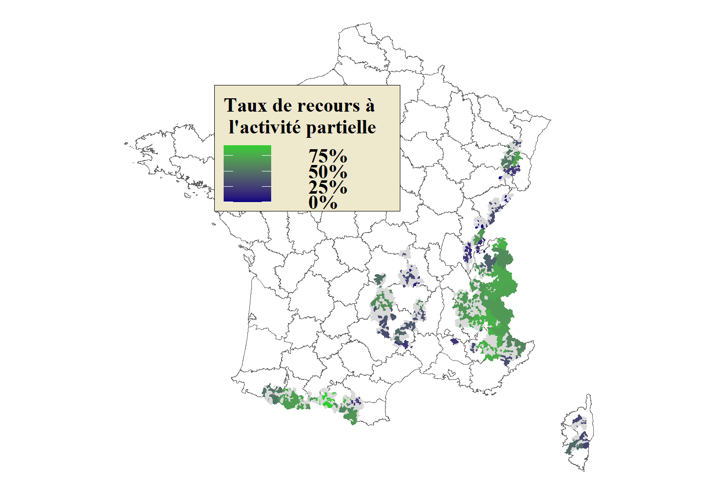
 | Code INSEE | Taux de recours à l'activité partielle | Arrondissement | Figure 2 – Taux de recours à l'activité partielle
1 | 01006 | NA | 11
2 | 01011 | NA | 14
3 | 01012 | 0.222222222222222 | 11
4 | 01014 | 0.138888888888889 | 14
5 | 01015 | NA | 11
6 | 01019 | NA | 11
7 | 01031 | NA | 14
8 | 01035 | NA | 14
9 | 01036 | NA | 11
10 | 01051 | NA | 14
11 | 01060 | NA | 14
12 | 01063 | NA | 14
13 | 01066 | NA | 11
14 | 01067 | NA | 14
15 | 01079 | NA | 11
16 | 01080 | 0.222222222222222 | 11
17 | 01087 | 0.138888888888889 | 14
18 | 01100 | NA | 11
19 | 01101 | NA | 14
20 | 01104 | NA | 13
21 | 01109 | 0.170040485840974 | 13
22 | 01110 | NA | 11 | Note : les communes grisées correspondent aux communes visées par le décret n° 2020-1 770 et où n'ont pas été recensés de travailleurs saisonniers sur au moins une des deux saisons étudiées. Champ : contrats en cours dans le secteur privé, France hors Mayotte, hors agriculture, hors salariés des particuliers employeurs. Source : DSN, calculs Dares.
23 | 01112 | NA | 14
24 | 01116 | NA | 11
25 | 01117 | NA | 11
26 | 01121 | NA | 11
27 | 01135 | 0.170040485840974 | 13
28 | 01143 | 0.170040485840974 | 13
29 | 01148 | NA | 14
30 | 01152 | NA | 14
31 | 01153 | 0.170040485840974 | 13
...

Données complémentaires 1
Nombre d'individus en contrat saisonnier en zone de montagne entre les saisons 2019-2020 et 2020-2021, par secteur

 |  | Commerce de détail |  | Activités récréatives, sportives et de loisirs
 |  | 2019-2020 | 2020-2021 | 2019-2020 | 2020-2021
 | Nombre de saisonniers | 7353.25 | 1749 | 920 | 276.5
 | Dont au moins 1h d'activité partielle | 891 | 2438.75 | 188 | 265.75

